Sheet1
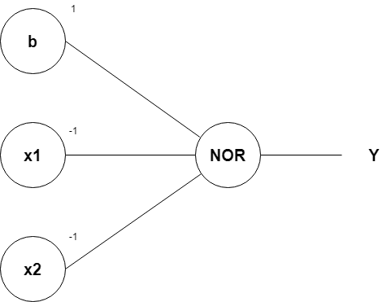
Representasi Saraf Tiruan pada Gerbang Logika NOR dengan Menggunakan Algoritma Perceptron
Oleh: Zakiul Fahmi Jailani, MSc

A | Tabel gerbang logika NOR
 |  | x1 | x2 | y
 |  | 0 | 0 | 1
 |  | 0 | 1 | 0
 |  | 1 | 0 | 0
 |  | 1 | 1 | 0

 |  | Kita memiliki 2 variabel predictor yaitu x1 dan x2,
 |  | serta kita memiliki 1 variabel target yaitu y

B | Nilai bobot, bias, dan threshold rumus model gerbang logika NOR
 |  | w1 | 1
 |  | w2 | 1
 |  | bias (b) | -1
 |  | Threshold (z) | 0

 |  | Nilai Threshold:
 |  | yaitu sebuah nilai batas yang akan menentukan apakah bilangan yang kita prediksi akan masuk ke nilai 1 atau 0

 |  | Jika nilai v < z, maka y' = 0, jika tidak maka y'=1

 |  | Iterasi (looping) | x1 | x2 | v | luaran y' | y | error |  |  |  |  | Catatan:
 |  | 1 | 0 | 0 | -1 | 0 | 1 | 1 |  |  |  |  | Bisa gunakan tanda $ pada cell yang nilainya konstan/tidak berubah
 |  |  | 0 | 1 | 0 | 0 | 0 | 0 |  |  |  |  | Setelah itu, tinggal di drag kebawah saja.
 |  |  | 1 | 0 | 0 | 0 | 0 | 0
 |  |  | 1 | 1 | 1 | 1 | 0 | -1

 |  | 2 | 0 | 0 | 1 | 1 | 1 | 0 | w1 baru | 1
 |  |  | 0 | 1 | 2 | 1 | 0 | -1 | w2 baru | 1
 |  |  | 1 | 0 | 2 | 1 | 0 | -1 | bias (b) | 1 | <-- | Kita ubah nilai bias (b) menjadi 1
 |  |  | 1 | 1 | 3 | 1 | 0 | -1 | Threshold (z) | 0

 |  | 3 | 0 | 0 | 1 | 1 | 1 | 0 | w1 baru | 1
 |  |  | 0 | 1 | 0 | 0 | 0 | 0 | w2 baru | -1 | <-- | Kita ubah nilai w2 menjadi -1
 |  |  | 1 | 0 | 2 | 1 | 0 | -1 | bias (b) | 1
 |  |  | 1 | 1 | 1 | 1 | 0 | -1 | Threshold (z) | 0

 |  | 4 | 0 | 0 | 1 | 1 | 1 | 0 | w1 baru | -1
 |  |  | 0 | 1 | 0 | 0 | 0 | 0 | w2 baru | -1
 |  |  | 1 | 0 | 0 | 0 | 0 | 0 | bias (b) | 1
 |  |  | 1 | 1 | -1 | 0 | 0 | 0 | Threshold (z) | 0

 |  | dari perkalian (w1*x1) + (w2*x2) + b, kita akan mendapatkan:
 |  | (w1*x1) + (w2*x2) + b =
 |  | = (-1*x1) + (-1*x2) + (1)
 |  | = -x1 - x2 +1

 |  | Maka, kesimpulannya adalah:
 |  | Rumus model algoritma untuk menyelesaikan gerbang logika NOR menggunakan bantuan algoritma Perceptron adalah:
 |  | -X1 - X2 + 1

C |  | Gambar visualisasi dari model algoritma tersebut adalah sebagai berikut:

